KU Smø
Felles KU opplysning for Smøla kommune
 | Det er fleire automatisk freda kulturminne på Remmingen, Glasøya, Orta og Lauvøy (Smøla kommune)
 | Fylkesmannen skal kontaktes dersom inngrep vil påvirke kulturminnene.

Lokalitet i sjø | Oppdrettslokalitet: H190-01 1573 Andholman 1 32277, Smøla
Arealbeskrivelse | Oppdrettslokalitet på NordVest Smøla
Lokalitetens formelle plassering | Grunnlaget for opprettelsen av denne lokaliteten er tidligere formelt godkjent av Fiskeri-
 | direktoratet, Møre og Romsdal Fylkeskommune og Smøla kommune.
Hva er nytt i denne KU-en? | Det er endringen med å markere og inkludere det eksisterende fortøyningsarealet
 | (+ 100 meter) som er grunnlaget for denne KU/ROS-analysen.
Formål i dag | Kombinerte formål i sjø og vassdrag med eller uten tilhørende strandsone NFFFA (6800)
 | og Akvakulturareal (A) (6400).
Aktiv/passiv mht akvakultur | Lokaliteten er aktiv . Det drives med laks, ørret og regnbueørret. Salmar.
Forslag | Endring til: Hensynsone 190 i VKA Kombinerte formål i sjø og vassdrag med eller uten tilhørende
 | strandsone NFFFA (6800).
Nytt areal | Utvidelse av eksisterende areal, det meste til fortøyningsareal.
 | Gammelt akvakulturareal (A) = xx daa
 | Fortøyningsareal = yy daa
Nytt formål
 | Tilpasse Hensynsone (190) / fortøyningssone og ut til 100 m utenfor
 | ankere (tilpasses lokaliteten).
Forslagsstiller | Arbeidsgruppen: Sjøområdeplan Nordmøre
Oppdrettsformål | Oppdrettsformål.
Kart: Oversikt over nye arealer
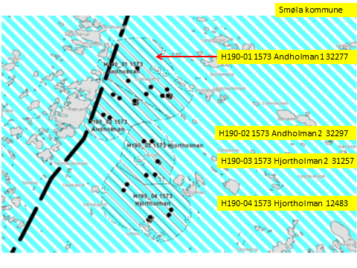

Kart: Oversiktskart
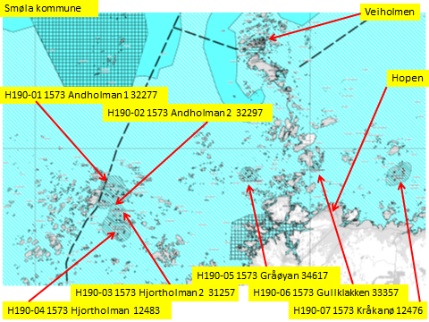

KONSEKVENSUTREDNING
TEMA | VURDERING | DATAKILDER | KONSEKVENS
Miljø og naturressurser
PLanformål: land | LNF-områder. LNF-område med spredt boligbebyggelse. Boligområde. Industri. Erverv. Havn.
 | Fritidsbebebyggelse. Friområde.
Bestander av anadrom laksefisk
Lakselus | Noe lakselus | Lusedata.no
Lakserømming fra merder | Få rømminger. | Fiskeridirektoratet.no
Landskap | Naturreservater land og sjø. | Naturbase.no
Kulturminner/kulturmiljø | Veiholmen: Funnsted. Havneeområde. Hopen kirkested. Kvernavatnet, Dyrnesvågen og | Kulturminnesøk.no
 | Gammeldamsvatnet: Flere Bosetning-aktivitetsområde. Påvirkes ikke.

Tilstøtende arealer I sjø: | Kombinerte formål i sjø og vassdrag med eller uten tilhørende strandsone NFFFA (6800)
Strandsone og lokale vassdrag | Lite forurensning. | Sjøområdeplan Nordmøre:
Gyteområde | Lokaliteten ligger i gyteområde. | Fiskeridirektoratet.no
Naturvernområde | Aunvågen naturreservat. Remman naturreservat. Hopsvassdraget naturreservat.
Naturmangfold | Remman Naturreservat har verneplan for sjøfugl. Serdeles mye sjøfugl i området. | Naturbase.no
 | Oter. Mange fiskeslag.
Helse og trivsel
Forurensning/bunn | Ingen data | MOM-B undersøkelser
 |  | Åkerblå.no Fiskeridirektoratet
Forurensning/støy | Noe støy, jamfør bestemmelse.
Forurensning/lys | Lite lyspåvirkning, jamfør bestemmelse.
Friluftsliv, rekreasjon, tilgjengelighet | Ferdsel inntil 20 m og fiske inntil 100 m fra overflatestrukturer. | Forskrift FOR-2008-06-17-822
Friluftsliv, strandsone | Strandsone noe berørt.
Friluftsliv | Friluftsliv noe berørt.
Folkehelse | Mindre påvirket. | Sjøområdeplan Nordmøre:
Næring og transport
Næringsliv og sysselsetting | Oppdrett gir arbeidsplasser.
Ferdsels- og trafikksikkerhet | Noe hindrer av ferdsel.
Havner | Ingen hindring for havner i nærheten. | Kr.sund og Normøre havn IKS.
Kilenøter | Ingen registreringer. | Merknad fra folkemøte.
Fiske: aktive redskaper (reketrål) | Ingen registrert | Fiskeridirektoratet.no
Passive redskaper (gar, line, jukse) | Ingen registrert | Fiskeridirektoratet.no
Låssettingplass (for sei, sild bl.a) | En registrert: Brattværet noe unna. | Fiskeridirektoratet.no
Infrastruktur
Teknisk infrastruktur | Landstrøm skal benyttes, se bestemmelser. | Smøla kommune.
Tilgang til lokaliteten. | Båt.

Risiko- og sårbarhetsvurdering
Skredfare/grunnforhold | Ingen fare for jord- eller snøskred. | Skrednett.no
Vær og vind | Lav til betydelig bølgehøyde.
Sjøstraum | Årlig midlet strømhastighet: Lav til betydelig NordØstgående straum. | Sintef (SINMOD)
Annet | Ingen
Samlet vurdering
 | Egnet som oppdrettslokalitet.
Avbøtende tiltak | Samarbeid med fiskere for å finne plass til akvakulturfortøyninger.
 | Lakselus fra og rømming av oppdrettslaks er et problem generelt sett.
 | Positivt for kommunen/arbeidsplasser.
Konfliktpotensiale | Noe konfliktpotensiale.
Konklusjon - oppsummering
 | Utvidelse av eksisterende areal.
 | De nye områdene tas inn i planen.

Lokalitet i sjø | Oppdrettslokalitet: H190-02 1573 Andholman 2 32297, Smøla
Arealbeskrivelse | Oppdrettslokalitet på NordVest Smøla
Arealbeskrivelse | Oppdrettslokalitet på NordVest Smøla
Lokalitetens formelle plassering | Grunnlaget for opprettelsen av denne lokaliteten er tidligere formelt godkjent av Fiskeri-
 | direktoratet, Møre og Romsdal Fylkeskommune og Smøla kommune.
Hva er nytt i denne KU-en? | Det er endringen med å markere og inkludere det eksisterende fortøyningsarealet
 | (+ 100 meter) som er grunnlaget for denne KU/ROS-analysen.
Formål i dag | Kombinerte formål i sjø og vassdrag med eller uten tilhørende strandsone NFFFA (6800)
 | og Akvakulturareal (A) (6400).
Aktiv/passiv mht akvakultur | Lokaliteten er aktiv . Det drives med laks, ørret og regnbueørret. Salmar.
Forslag | Endring til: Hensynsone 190 i VKA Kombinerte formål i sjø og vassdrag med eller uten tilhørende
 | strandsone NFFFA (6800).
Nytt areal | Utvidelse av eksisterende areal, det meste til fortøyningsareal.
 | Gammelt akvakulturareal (A) = xx daa
 | Fortøyningsareal = yy daa
Nytt formål
 | Tilpasse Hensynsone (190) / fortøyningssone og ut til 100 m utenfor
 | ankere (tilpasses lokaliteten).
Forslagsstiller | Arbeidsgruppen: Sjøområdeplan Nordmøre
Oppdrettsformål | Oppdrettsformål.
Kart: Oversikt over nye arealer
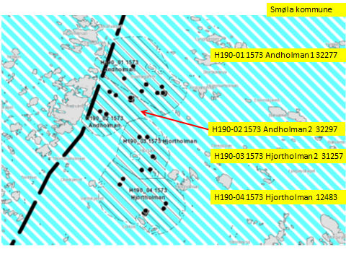

Kart: Oversiktskart

KONSEKVENSUTREDNING
TEMA | VURDERING | DATAKILDER | KONSEKVENS
Miljø og naturressurser
PLanformål: land | LNF-områder. LNF-område med spredt boligbebyggelse. Boligområde. Industri. Erverv. Havn.
 | Fritidsbebebyggelse. Friområde.
Bestander av anadrom laksefisk
Lakselus | Noe lakselus | Lusedata.no
Lakserømming fra merder | Få rømminger. | Fiskeridirektoratet.no
Landskap | Naturreservater land og sjø. | Naturbase.no
Kulturminner/kulturmiljø | Veiholmen: Funnsted. Havneeområde. Hopen kirkested. Kvernavatnet, Dyrnesvågen og | Kulturminnesøk.no
 | Gammeldamsvatnet: Flere Bosetning-aktivitetsområde. Påvirkes ikke.

Tilstøtende arealer I sjø: | Kombinerte formål i sjø og vassdrag med eller uten tilhørende strandsone NFFFA (6800)
Strandsone og lokale vassdrag | Lite forurensning. | Sjøområdeplan Nordmøre:
Gyteområde | Lokaliteten ligger i gyteområde. | Fiskeridirektoratet.no
Naturvernområde | Aunvågen naturreservat. Remman naturreservat. Hopsvassdraget naturreservat.
Naturmangfold | Remman Naturreservat har verneplan for sjøfugl. Serdeles mye sjøfugl i området. | Naturbase.no
 | Oter. Mange fiskeslag.
Helse og trivsel
Forurensning/bunn | Ingen data | MOM-B undersøkelser
 |  | Åkerblå.no Fiskeridirektoratet
Forurensning/støy | Noe støy, jamfør bestemmelse.
Forurensning/lys | Lite lyspåvirkning, jamfør bestemmelse.
Friluftsliv, rekreasjon, tilgjengelighet | Ferdsel inntil 20 m og fiske inntil 100 m fra overflatestrukturer. | Forskrift FOR-2008-06-17-822
...
Lokalitet i sjø | Oppdrettslokalitet: H190-03 1573 Hjortholman 2 31257, Smøla
 | strandsone NFFFA (6800).
Nytt areal | Utvidelse av eksisterende areal, det meste til fortøyningsareal.
 | Gammelt akvakulturareal (A) = xx daa
 | Fortøyningsareal = yy daa
Nytt formål
 | Tilpasse Hensynsone (190) / fortøyningssone og ut til 100 m utenfor
 | ankere (tilpasses lokaliteten).
Forslagsstiller | Arbeidsgruppen: Sjøområdeplan Nordmøre
Oppdrettsformål | Oppdrettsformål.
Kart: Oversikt over nye arealer
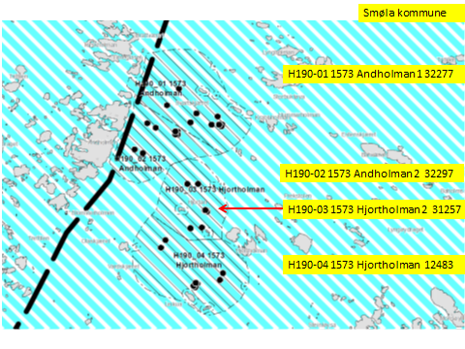

Kart: Oversiktskart
...
Lokalitet i sjø | Oppdrettslokalitet: H190-05 1573 Gråøya 34617, Smøla
 | Gammelt akvakulturareal (A) = xx daa
 | Fortøyningsareal = yy daa
Nytt formål
 | Tilpasse Hensynsone (190) / fortøyningssone og ut til 100 m utenfor
 | ankere (tilpasses lokaliteten).
Forslagsstiller | Arbeidsgruppen: Sjøområdeplan Nordmøre
Oppdrettsformål | Oppdrettsformål.
Kart: Oversikt over nye arealer

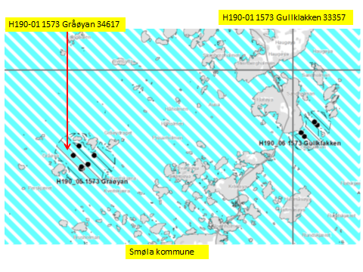

Kart: Oversiktskart
...
Lokalitet i sjø | Oppdrettslokalitet: H190-06 1573 Gullklakken 33357, Smøla
 | strandsone NFFFA (6800).
Nytt areal | Utvidelse av eksisterende areal, det meste til fortøyningsareal.
 | Gammelt akvakulturareal (A) = xx daa
 | Fortøyningsareal = yy daa
Nytt formål
 | Tilpasse Hensynsone (190) / fortøyningssone og ut til 100 m utenfor
 | ankere (tilpasses lokaliteten).
Forslagsstiller | Arbeidsgruppen: Sjøområdeplan Nordmøre
Oppdrettsformål | Oppdrettsformål.
Kart: Oversikt over nye arealer
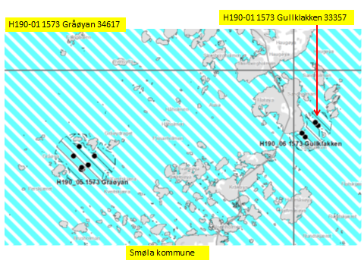

Kart: Oversiktskart
...
Lokalitet i sjø | Oppdrettslokalitet: H190-07 1573 Kråkanø 12476, Smøla
 | Fortøyningsareal = yy daa
Nytt formål
 | Tilpasse Hensynsone (190) / fortøyningssone og ut til 100 m utenfor
 | ankere (tilpasses lokaliteten).
Forslagsstiller | Arbeidsgruppen: Sjøområdeplan Nordmøre
Oppdrettsformål | Oppdrettsformål.
Kart: Oversikt over nye arealer

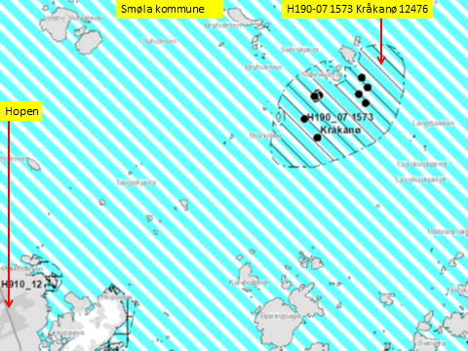

Kart: Oversiktskart
...
Lokalitet i sjø | Oppdrettslokalitet: H190-08 1573 Reiråklakken 29116, Smøla
Nytt areal | Utvidelse av eksisterende areal, det meste til fortøyningsareal.
 | Gammelt akvakulturareal (A) = xx daa
 | Fortøyningsareal = yy daa
Nytt formål
 | Tilpasse Hensynsone (190) / fortøyningssone og ut til 100 m utenfor
 | ankere (tilpasses lokaliteten).
Forslagsstiller | Arbeidsgruppen: Sjøområdeplan Nordmøre
Oppdrettsformål | Oppdrettsformål.
Kart: Oversikt over nye arealer

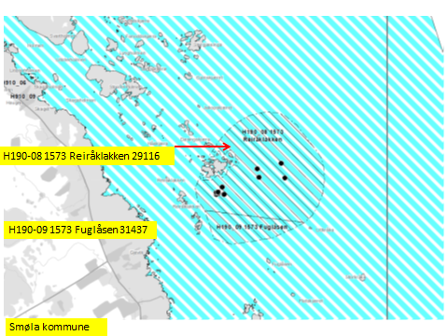

Kart: Oversiktskart

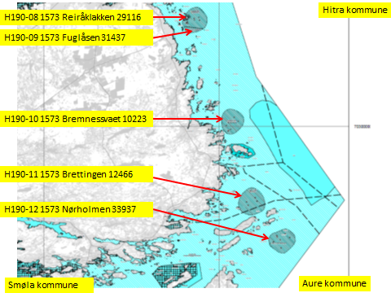

KONSEKVENSUTREDNING
TEMA | VURDERING | DATAKILDER | KONSEKVENS
Miljø og naturressurser
PLanformål: land | LNF-områder. LNF-område med spredt boligbebyggelse. Boligområde. Industri. Erverv. Havn.
 | Fritidsbebebyggelse. Friområde.
Bestander av anadrom laksefisk
Lakselus | Noe lakselus | Lusedata.no
Lakserømming fra merder | Få rømminger. | Fiskeridirektoratet.no
Landskap | Vindkraftanlegg. | Naturbase.no
...
Lokalitet i sjø | Oppdrettslokalitet: H190-09 1573 Fuglåsen 31437, Smøla
 | Gammelt akvakulturareal (A) = xx daa
 | Fortøyningsareal = yy daa
Nytt formål
 | Tilpasse Hensynsone (190) / fortøyningssone og ut til 100 m utenfor
 | ankere (tilpasses lokaliteten).
Forslagsstiller | Arbeidsgruppen: Sjøområdeplan Nordmøre
Oppdrettsformål | Oppdrettsformål.
Kart: Oversikt over nye arealer

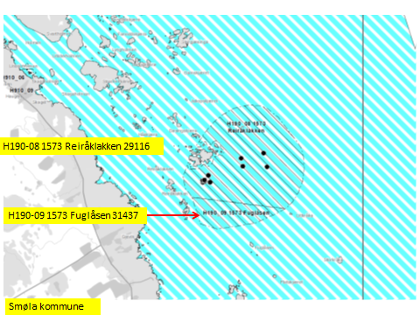

Kart: Oversiktskart
...
Lokalitet i sjø | Oppdrettslokalitet: H190-10 1573 Bremsnessvaet 10223, Smøla
Nytt formål
 | Tilpasse Hensynsone (190) / fortøyningssone og ut til 100 m utenfor
 | ankere (tilpasses lokaliteten).
Forslagsstiller | Arbeidsgruppen: Sjøområdeplan Nordmøre
Oppdrettsformål | Oppdrettsformål.
Kart: Oversikt over nye arealer

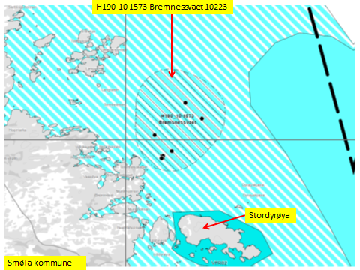

Kart: Oversiktskart
...
Lokalitet i sjø | Oppdrettslokalitet: H190-11 1573 Brettingen 12466, Smøla
 | Fortøyningsareal = yy daa
Nytt formål
 | Tilpasse Hensynsone (190) / fortøyningssone og ut til 100 m utenfor
 | ankere (tilpasses lokaliteten).
Forslagsstiller | Arbeidsgruppen: Sjøområdeplan Nordmøre
Oppdrettsformål | Oppdrettsformål.
Kart: Oversikt over nye arealer

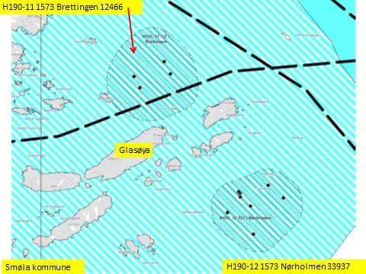

Kart: Oversiktskart
...
Lokalitet i sjø | Oppdrettslokalitet: H190-12 1573 Nørholmen 33937, Smøla
Nytt formål
 | Tilpasse Hensynsone (190) / fortøyningssone og ut til 100 m utenfor
 | ankere (tilpasses lokaliteten).
Forslagsstiller | Arbeidsgruppen: Sjøområdeplan Nordmøre
Oppdrettsformål | Oppdrettsformål.
Kart: Oversikt over nye arealer

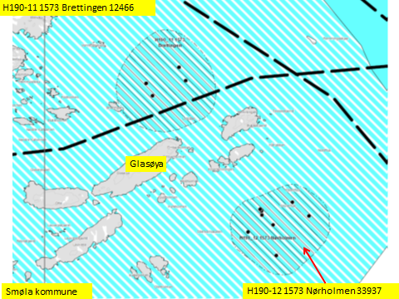

Kart: Oversiktskart
...
Lokalitet i sjø | Oppdrettslokalitet: H190-13 1573 Hestøya 34677, Smøla
Nytt formål
 | Tilpasse Hensynsone (190) / fortøyningssone og ut til 100 m utenfor
 | ankere (tilpasses lokaliteten).
Forslagsstiller | Arbeidsgruppen: Sjøområdeplan Nordmøre
Oppdrettsformål | Oppdrettsformål.
Kart: Oversikt over nye arealer

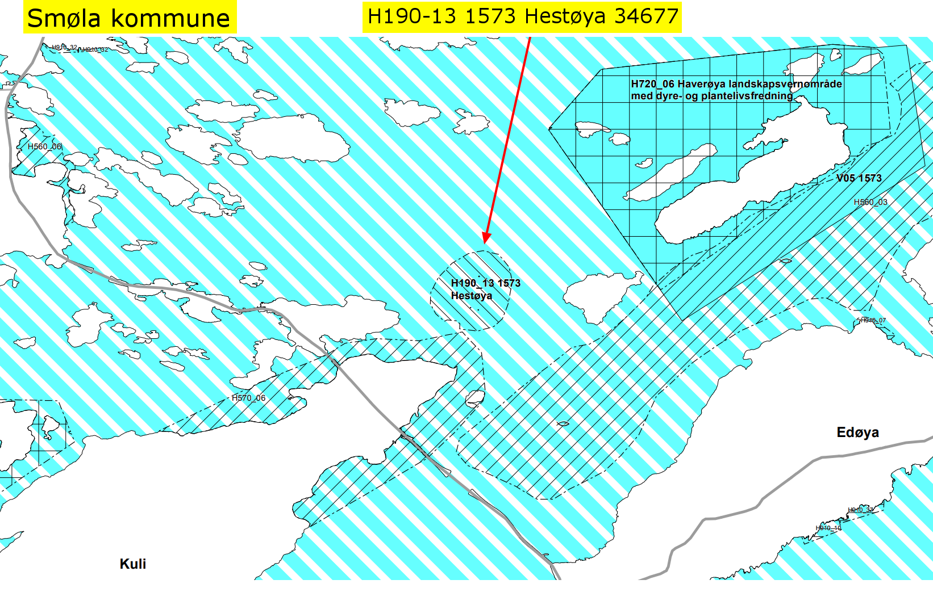
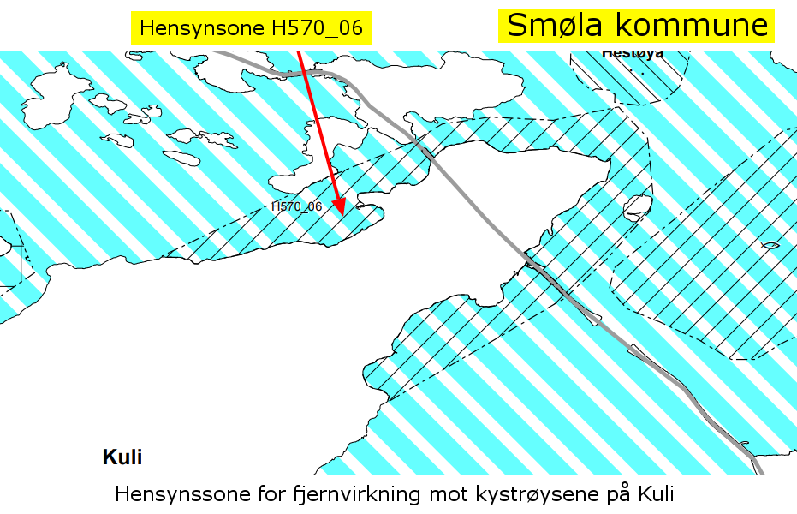

Kart: Oversiktskart
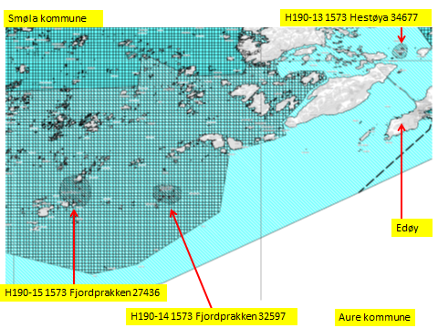

KONSEKVENSUTREDNING
TEMA | VURDERING | DATAKILDER | KONSEKVENS
Miljø og naturressurser
PLanformål: land | LNF-områder. LNF-område med spredt boligbebyggelse. Boligområde. Industri. Erverv. Havn.
 | Fritidsbebebyggelse. Friområde. Naust.
Bestander av anadrom laksefisk
Lakselus | Noe lakselus | Lusedata.no
Lakserømming fra merder | Få rømminger. | Fiskeridirektoratet.no
Landskap | Flere naturreservater. LNF-områder. Lauvøya kystlynghei. | Naturbase.no
...
Lokalitet i sjø | Oppdrettslokalitet: H190-14 1573 Fjordprakken 32597, Smøla
Nytt areal | Utvidelse av eksisterende areal, det meste til fortøyningsareal.
 | Gammelt akvakulturareal (A) = xx daa
 | Fortøyningsareal = yy daa
Nytt formål
 | Tilpasse Hensynsone (190) / fortøyningssone og ut til 100 m utenfor
 | ankere (tilpasses lokaliteten).
Forslagsstiller | Arbeidsgruppen: Sjøområdeplan Nordmøre
Oppdrettsformål | Oppdrettsformål.
Kart: Oversikt over nye arealer

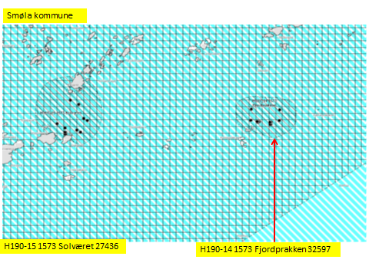

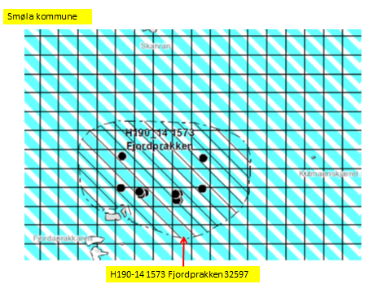

Kart: Oversiktskart
...
Lokalitet i sjø | Oppdrettslokalitet: H190-15 1573 Solværet 27436, Smøla
 | strandsone NFFFA (6800).
Nytt areal | Utvidelse av eksisterende areal, det meste til fortøyningsareal.
 | Gammelt akvakulturareal (A) = xx daa
 | Fortøyningsareal = yy daa
Nytt formål
 | Tilpasse Hensynsone (190) / fortøyningssone og ut til 100 m utenfor
 | ankere (tilpasses lokaliteten).
Forslagsstiller | Arbeidsgruppen: Sjøområdeplan Nordmøre
Oppdrettsformål | Oppdrettsformål.
Kart: Oversikt over nye arealer
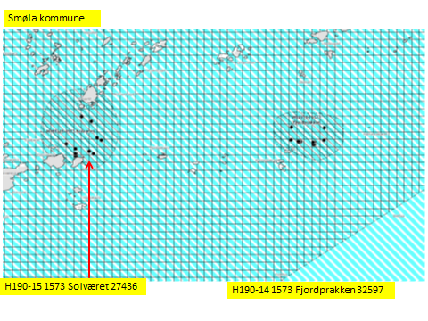

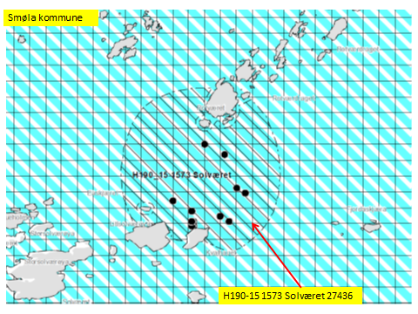

Kart: Oversiktskart
...
Lokalitet i sjø | Oppdrettslokalitet: H190-16 1573 Suholmen 36100 , Smøla
 | Fortøyningsareal = yy daa
Nytt formål
 | Tilpasse Hensynsone (190) / fortøyningssone og ut til 100 m utenfor
 | ankere (tilpasses lokaliteten).
Forslagsstiller | Arbeidsgruppen: Sjøområdeplan Nordmøre
Oppdrettsformål | Oppdrettsformål.
Kart: Oversikt over nye arealer

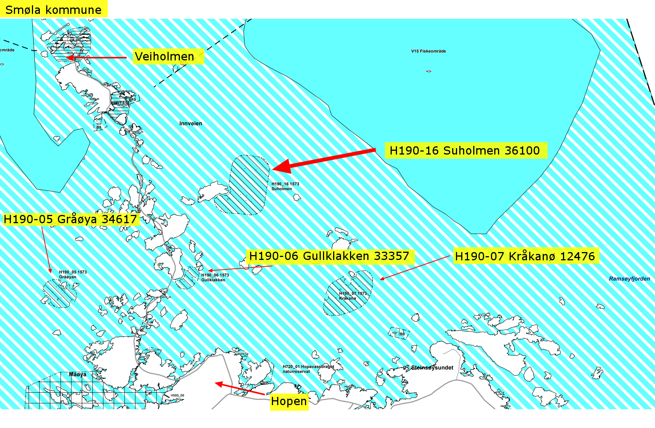
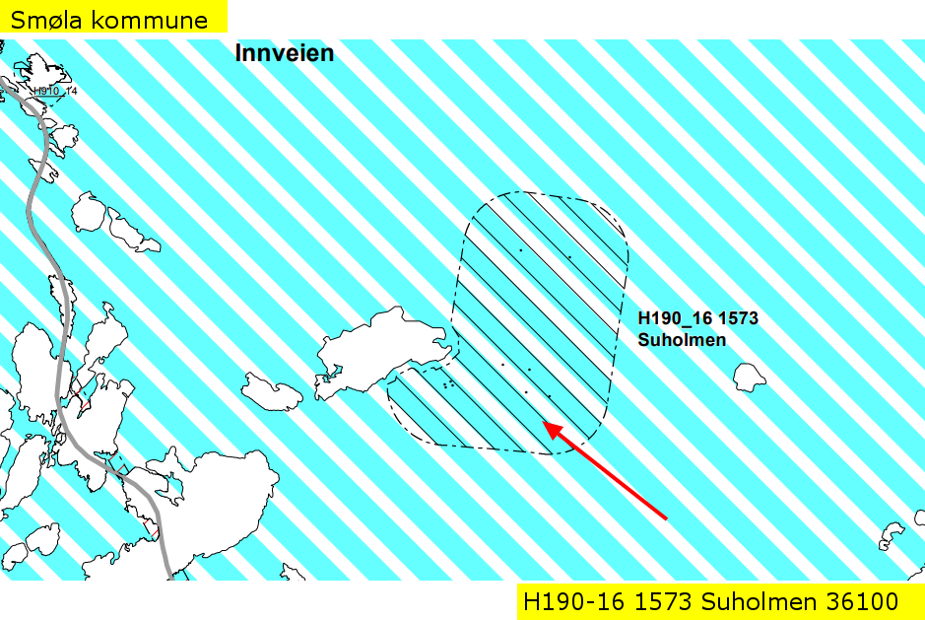

Kart: Oversiktskart
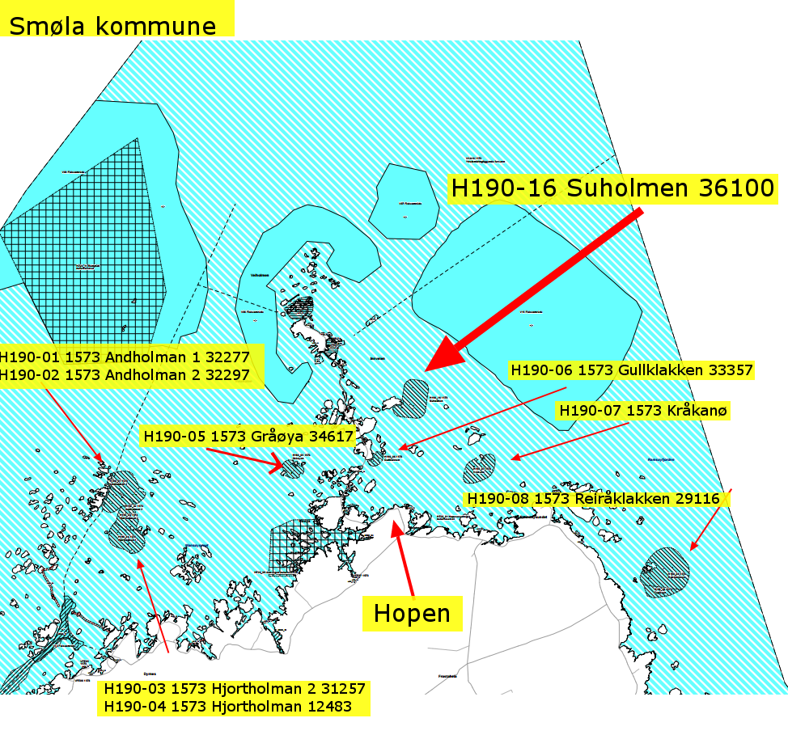

KONSEKVENSUTREDNING
TEMA | VURDERING | DATAKILDER | KONSEKVENS
Miljø og naturressurser
PLanformål: land | LNF-områder.

Bestander av anadrom laksefisk
Lakselus | En måling overskrider tillatte lusemengder | Lusedata.no
Lakserømming fra merder | Ingen rømminger. | Fiskeridirektoratet.no
Landskap | LNF-områder. | Naturbase.no
...
 | Smøla har NFFFR i ytre havområder i dag. Denne KU'en er laget fordi det ikke er laget KU tidligere for dette arealet.
Formål i dag | Flerbruks NFFFA. En rekke naturreservater. Mange og store fiskefelt og låssettingsarealer.
 | Mange gytefelt.
Forslag | Kombinerte formål i sjø og vassdrag med eller uten tilhørende strandsone NFFFA (6800). VKA.
 | Unntak for Akvakultur i definerte verneområder, definerte fiskefelt og låssettingplasser.
Arealformål | Natur, Ferdsel Fiske Friluftsliv og Akvakultur. xxx daa
Areal | VKA/NFFFA.
Forslagsstiller | Arbeidsgruppen: Sjøområdeplan Nordmøre
Oppdrettsformål | Ja, ikke artsbegrenset.
Kart: Oversikt over nye arealer

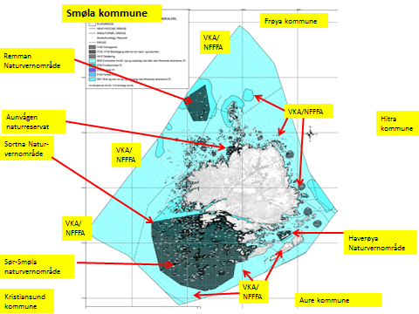

KONSEKVENSUTREDNING
TEMA | VURDERING | DATAKILDER | KONSEKVENS
Miljø og naturressurser
PLanformål: land | NordVest:
 | LNF-områder. LNF-område med spredt boligbebyggelse. Boligområde. Industri. Erverv. Havn.
 | Fritidsbebebyggelse. Friområde.
 | Nord:
 | LNF-områder. LNF-område med spredt boligbebyggelse. Boligområde. Industri. Erverv. Havn.
...

